2026-02-06
規制番号 名称 |  |  |  |  | 07-0079 |  | 王子町２丁目 |  |  |  | (UD-RTR) |  | 運 用 開始日時 |  | 2026-02-06 |  |  |  | 製造番号 |  | 251124
 |  |  |  |  |  |  |  |  |  |  |  |  |  |  |  |  |  |  | 製造年月 |  | 2025-12-01
管制番号 名称 |  |  |  |  | 70079 |  | 王子町２丁目 |  |  |  | 1012号「版6」 |  |  |  | 23:52:00 |  |  | ～
 |  |  |  |  |  |  |  |  |  |  |  |  |  |  |  |  |  |  | メーカー |  | 住友電工 |  |  | Int№： | 1679
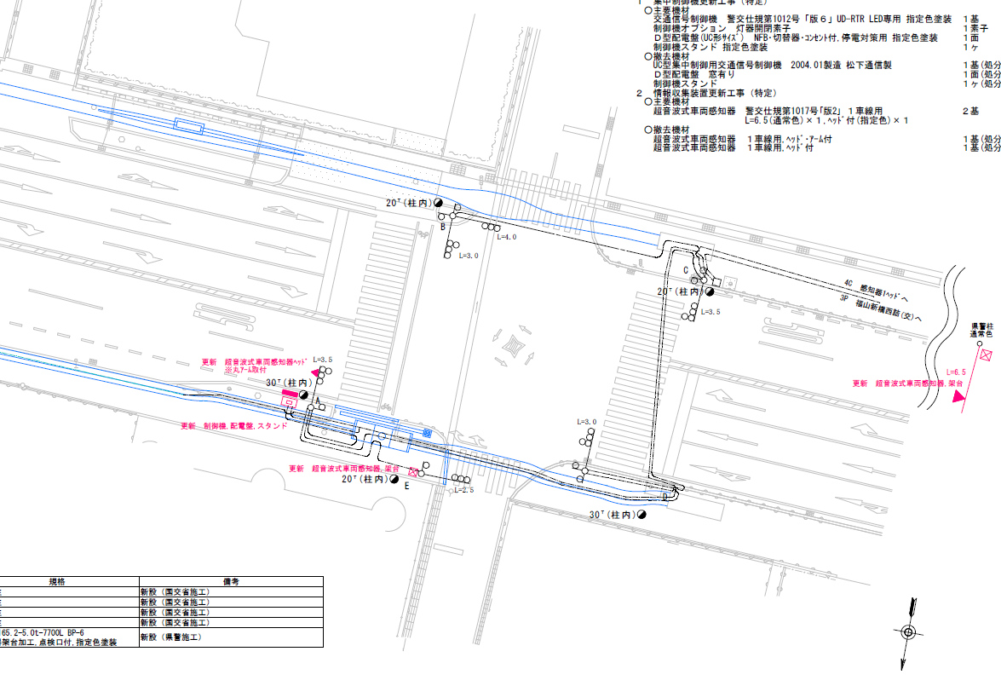

28.7
30.5

ステータス機能
S3:閃光
 |  |  |  |  |  |  |  |  |  |  |  |  |  |  |  |  |  |  |  |  |  |  |  | 50 | 13.888888889 | 28.7 | 2.1
 |  |  |  |  |  |  |  |  |  |  |  |  |  |  |  |  |  |  |  |  |  |  |  | 30 | 8.3333333333 | 30.5 | 3.7
ステップ番号 |  |  |  | 1 | 2 | 3 | 4 | 5 | 6 | 7 | 8 | 9 | 10 | 11 | 12 | 13 | 14 | 15 | 16 | 17 | 18 | 19 | 20
ステップ名称 |  |  |  | 1PG | 1PW | 1 G | 1 Y | 1 A | 1 Y | 1 R | 2PG | 2PW | 2 G | 2 Y | 2 R
流 動 図
6.8m
3.3m
歩灯2
歩灯2
16.5m
歩灯2
歩灯2
16.5m
１Ｐ |  | [ 1P ]
１ |  | [ 1V ]
１右矢 |  | [ 1A ]
２Ｐ |  | [ 2P ]
２ |  | [ 2V ]

ＰＵ |  |  |  | 109 |  |  |  | 109 |  |  | 109
ＰＬ | ( | 65秒 | ) | 10 | 5 | 6 | 3 | 5 | 2 | 2 | 17 | 6 | 2 | 3 | 4 |  |  |  |  |  |  |  |  | 110 | 94
保安秒時 | ( | 150秒 | ) | 91 | 5 | 8 | 3 | 7 | 2 | 2 | 17 | 6 | 2 | 3 | 4 |  |  |  |  |  |  |  |  | 150 | 129
最長時間（秒） |  |  |  | 110 | 110 | 110 | 10 | 110 | 10 | 10 | 110 | 110 | 110 | 10 | 10
最短時間（秒） |  |  |  | 6 | 0.95 | 0.95 | 0.95 | 0.95 | 0.95 | 0.95 | 6 | 0.95 | 0.95 | 0.95 | 0.95
ＡＢ連動出力

420079
規制番号 名称 |  |  |  |  | 7-0079 |  | 王子町２丁目 |  |  |  |  |  | 運 用 |  | 2004-03-10 |  |  |  | 製造番号 |  | 4A1939
管制番号 名称 |  |  |  |  | 070079 |  | 王子町２丁目 |  |  | ＵＣ－ＵＤ（ルータ） |  |  | 開始日時 |  | 10:36～ |  |  |  | 製造年月 |  | 2004.1

至 府中分れ
至 明神町
 |  |  |  |  |  | 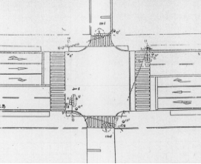

ステータス機能
S3:閃光
その他

ステップ番号 |  |  |  | 1 | 2 | 3 | 4 | 5 | 6 | 7 | 8 | 9 | 10 | 11 | 12 | 13 | 14 | 15 | 16 | 17 | 18 | 19 | 20
ステップ名称 |  |  |  | 1PG | 1PW | 1 G | 1 Y | 2 A | 2 Y | 2 R | 3PG | 3PW | 3 G | 3 Y | 3 R
流 動 図
7.8m
歩灯2
歩灯2
16.2m
歩灯2
歩灯2
１Ｐ |  | [ 1P ]
１ |  | [ 1V ]
1A |  | [ 1A ]
２Ｐ |  | [ 2P ]
２ |  | [ 2V ]

保安秒時 | ( | 150秒 | ) | 92 | 5 | 2 | 3 | 7 | 2 | 2 | 22 | 6 | 2 | 3 | 4
最長時間（秒） |  |  |  | 110 | 110 | 110 | 10 | 110 | 10 | 10 | 110 | 110 | 110 | 10 | 10
最短時間（秒） |  |  |  | 6 | 0.95 | 0.95 | 0.95 | 0.95 | 0.95 | 0.95 | 6 | 0.95 | 0.95 | 0.95 | 0.95
ＡＢ連動出力 |  |  |  | A | B | B | B | B | B | B | B | A | A | A | A

